关系图
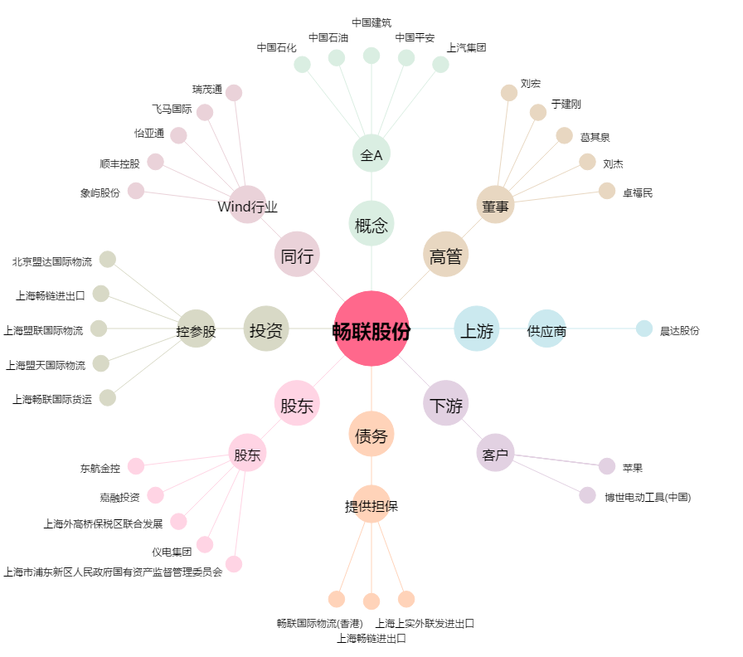
畅联股份[603648.SH] - 关系概览图

